obecné
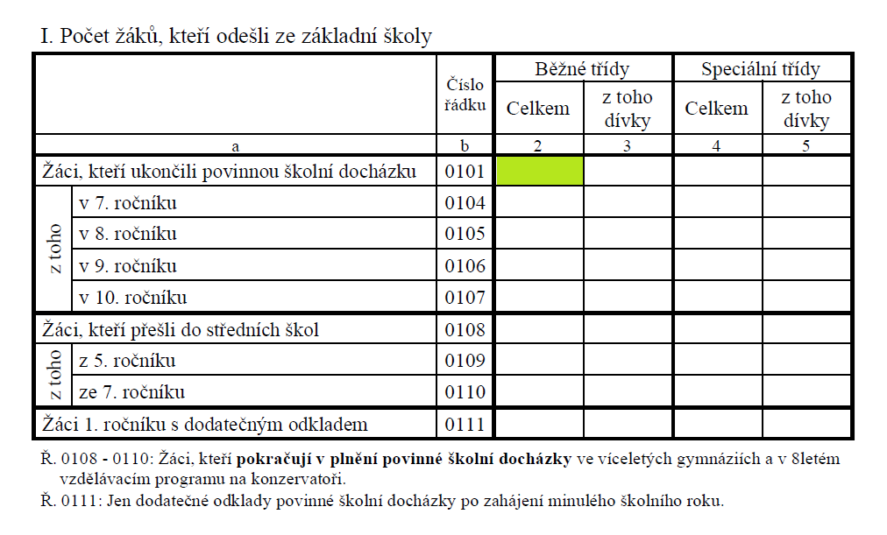
Položka | Význam položky
rok | Rok sběru dat (stav k 30. září nebo k 31. říjnu)
red_izo | Resortní identifikátor právnické osoby vykonávající činnost školy nebo školského zařízení (dle Rejstříku škol a školských zařízení)
izo | Resortní identifikátor školy nebo školského zařízení (dle Rejstříku škol a školských zařízení)
p_izo | Resortní identifikátor místa výuky školy nebo činnosti školského zařízení (dle Rejstříku škol a školských zařízení)
zrus | Škola byla zrušena a předává pouze povinné údaje za předchozí školní rok (A – ano, N – ne)
zriz | Kód zřizovatele (číselník BAZS)
typ | Typ školy nebo školského zařízení (číselník AKDT)
sp | Příznak místa výuky pouze se speciálními třídami zřízenými podle § 16 odst. 9 školského zákona (Z) nebo s alespoň jednou běžnou třídou (B)
sp_skoly | Příznak školy pouze se speciálními třídami zřízenými podle § 16 odst. 9 školského zákona (Z) nebo s alespoň jednou běžnou třídou (B)
zar_naz | Název druhu školy nebo školského zařízení
ulice | Ulice místa výuky nebo administrativního sídla školy/školského zařízení
misto | Obec místa výuky nebo administrativního sídla školy/školského zařízení
jazyk_s | Kód vyučovacího jazyka školy (číselník NAJS)
spr_urad3 | Kód správního úřadu, pod který spadá škola nebo školské zařízení (číselník AASU)
vusc / nvusc | Kód okresu správního sídla školy - sídla ředitelství (číselník RAOR)
vusc3 | Kód ORP (viz list ORP)
suzemi | Kód okresu administrativního sídla daného druhu školy (číselník RAOR)
vuzemi | Kód okresu místa výuky školy (číselník RAOR)
zuj | Kód obce místa výuky školy (číselník RAUJ)
kod_ruian | Kód adresního místa dle základního registru RÚIAN
obor | Kód oboru (číselník AKSO)
jazyk_o | Jazyk výuky v daném oboru (číselník RAJO)
stud_delka | Délka vzdělávání v daném oboru (číselník RADS)
stud_druh | Forma vzdělávání v daném oboru (číselník RADV)
stud_forma | Druh vzdělávání v daném oboru (číselník RAFS)
stat | Kód státu (číselník RAST)
svp | Žáci se zdravotním znevýhodněním uvedeným v § 16 odst. 9 školského zákona (0 – žák nemá speciální vzdělávací potřeby; 1 – žák má speciální vzdělávací potřeby)
kod_nfn | Kód podpůrného opatření (číselník RAPP)
nazev_po | Název podpůrného opatření (číselník RAPP)
skupina | Kontrolní nevýznamová položka
fpp | Forma pořízení pomůcky (a – výpůjčka; b – nákup; c – jiné) nerelevantní, neboť ve výkazu R43 jsou uváděny pouze personální podpůrná opatření
fn | Finanční nároky (0 – finanční prostředky nepožadovány; 1 – finanční prostředky požadovány)
tt | Typ třídy (B – běžná, Z – třída zřízená podle § 16 odst. 9 školského zákona)

číselníky ke stažení | https://isv.gov.cz/ccis/prehled
Rejstřík škol a školských zařízení | https://isv.gov.cz/rssz/prehled

Názvy datových položek jsou konstruovány podle očíslování řádků a sloupců jednotlivých oddílů ve výkazu, tedy např. ve výkazu M3 datový sloupec R01012 označuje hodnotu v buňce oddílu I., řádek 0101, sloupec 2, viz níže v obrázku.

